상품제안서
5단 8K 캡슐 암막 양우산 굿즈세트 | 상품코드: S46057

 |  |  |  |  |  |  | 02-713-8555 | www.synergygift.co.kr
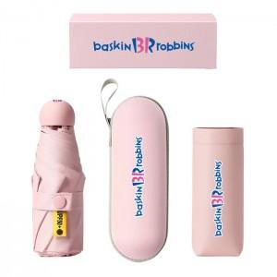

【상세/제작정보】 | <p><span style="font-size: 14pt;">※ 원단인쇄 불가 상품 입니다.</span></p><p><span style="font-size: 14pt;">※&nbsp;</span><span style="font-size: 18.6667px;">손잡이,종이케이스 컬러인쇄+우산집,파우치 DTF컬러인쇄 포함</span><span style="font-size: 14pt;">​</span></p>

【인쇄/포장옵션】 | 풀칼라 / 포장지포장

【공급단가】 | 수량 | 100~ | 300~ | 500~ | 1,000~ | 5,000~
*VAT별도 | 단가 | 10,600원 | 10,100원 | 9,850원 | 9,700원 | 9,350원

【상품 URL】 | https://www.synergygift.co.kr:443/src/goods_detail.php?gdno=46057

